Sheet1
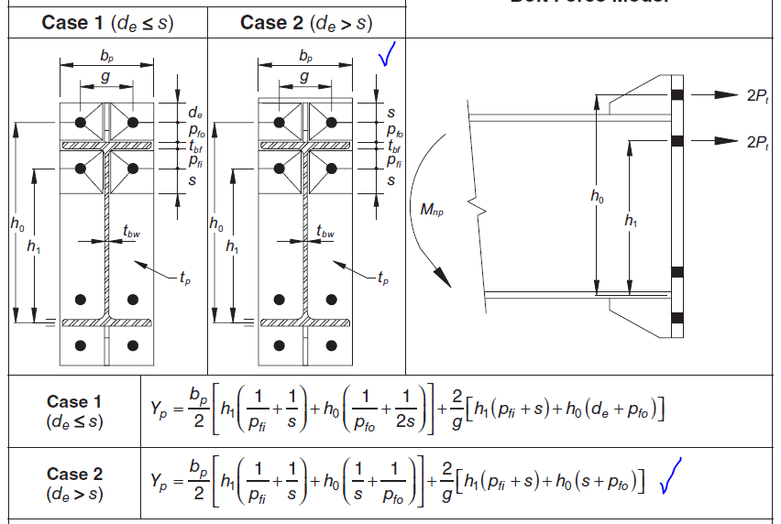
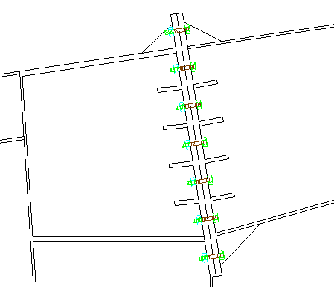
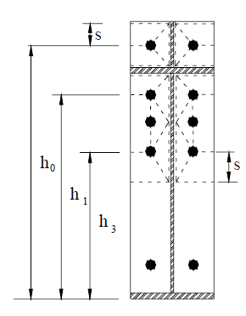
 | عرض بال تیر | 15 | cm |  |  |  | 20 | 8.8 | 8000 | A325
 | ضخامت بال تیر | 0.8 | cm |  |  |  | 24 | 10.9 | 10000 | A490
 | ارتفاع خالص جان تیر | 65 | cm |  |  |  | 27
 | ضخامت جان تیر | 0.6 | cm |  |  |  | 30
 | عرض ورق اتصال | 20 | cm |  |  |  |  |  | 3
D/C | تعداد ردیف پیچهای ناحیه کششی | 3 |  |  |  |  |  |  | 4
1.00 | قطر پیچها | 20 | mm | مناسب |  |  |  |  | 5
 | ردۀ مقاومتی پیچها | 8.8 | 8000 | A325
 | قاب خمشی

 | ضخامت ورق اتصال | 1.45 | cm
 | ضخامت ورق پیوستگی | 1.46 | cm
 | ضخامت سخت کننده قطری | 0.55 | cm

 |  |  |  |  |  | 98/1/15

 | Yp down | 423.18
 | Pb | 14
 | S | 7.07
 | Pfi | 6
 | h0 | 72.6
 | h1 | 60.6 | 0.83
 | h3 | 46.6 | 0.64
 | g | 10
 | ارتفاع کل مقطع | 66.6
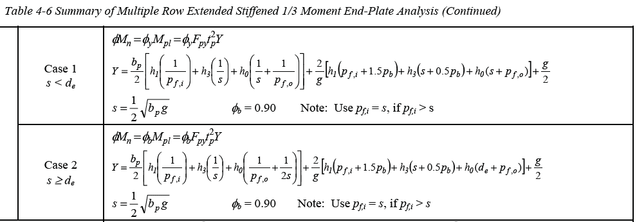
 | Yp top | 413.46
836.65 | Yp total | 1043.75

 | لنگر طراحی | 4292145

 | قطر پیچ محاسباتی | 1.99

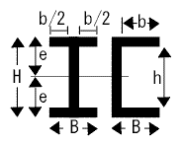
 | Pu CP | 64446.62 | Kg
 | مقاومت طراحی لهیدگی جان | 17280.00 | Kg
 | مقاومت طراحی برش جان | 51788.16 | Kg
 | Fsu DS | 17904.47 | Kg

 | y | 22.44
 | A total | 63.00
 | Z | 1413.75

34.6 | h3 | 0 | 0.00 | 0 | 0
22.6 | h4 | 0 | 0.00 | 0 | 0

